01 表紙
画面設計書

高速バス予約システム

運用管理者サブシステム

02ログイン-画面レイアウト
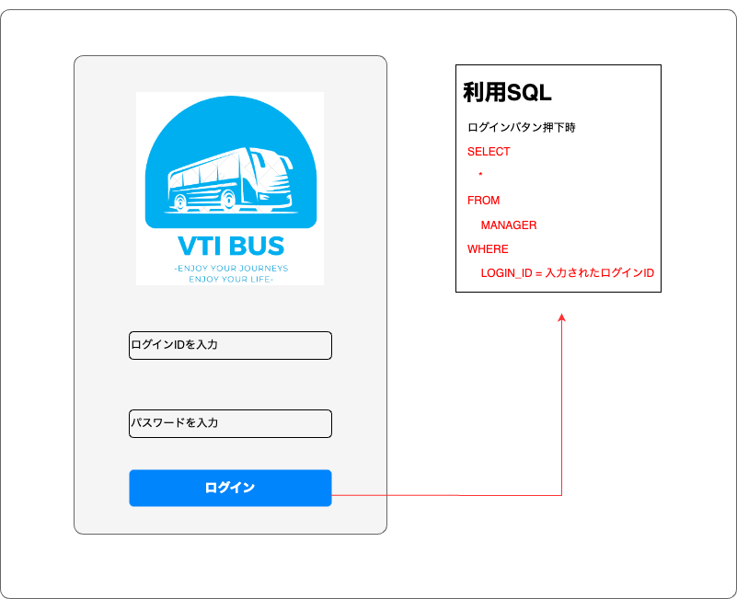
システム名 | サブシステム名 | 画面名 | 作成者 | 作成日時 | 更新者 | 更新日時
高速バス予約システム | 運用管理システム | ログイン | Vu | 2022-10-22 10:30:00 |  | 2022-12-09
画面レイアウト

04ヘッダ-画面レイアウト
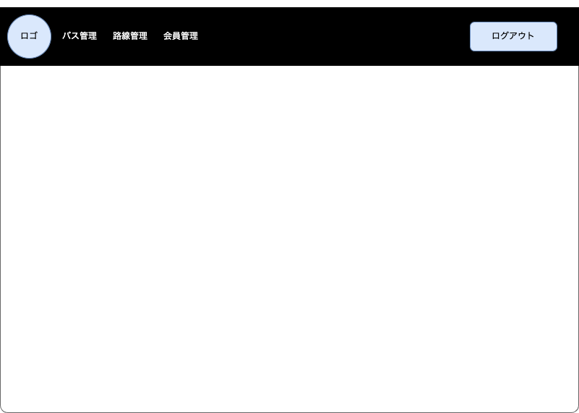
システム名 | サブシステム名 | 画面名 | 作成者 | 作成日時 | 更新者 | 更新日時
高速バス予約システム | 運用管理システム | ヘッダ | Vũ | 2022-10-22 14:00:00 | Long | 2022-12-10
画面レイアウト

06バス一覧-画面レイアウト
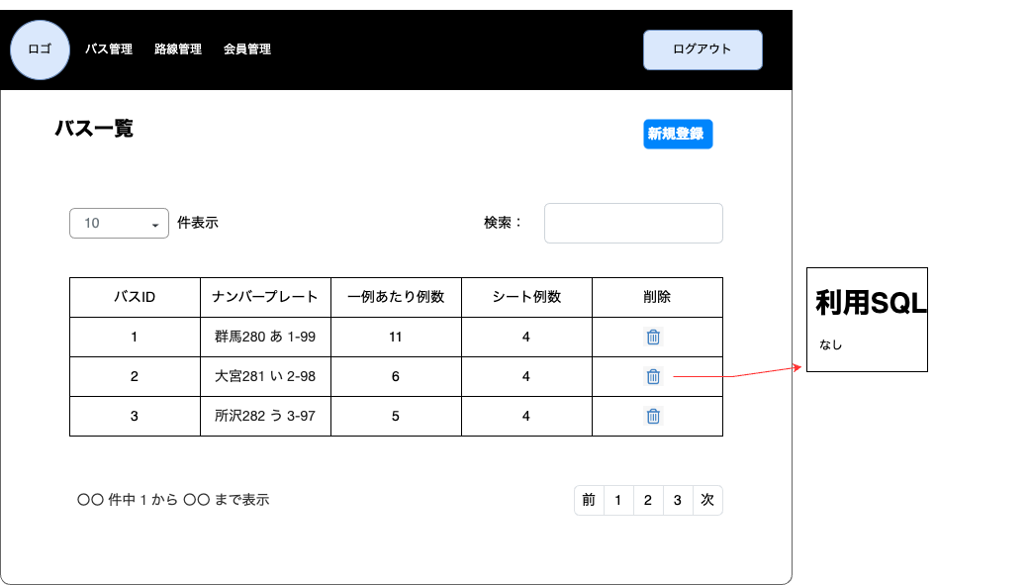
システム名 | サブシステム名 | 画面名 | 作成者 | 作成日時 | 更新者 | 更新日時
高速バス予約システム | 運用管理システム | バス一覧 | Vu | 2022-10-20 14:00:00 | Long | 2022-12-10
画面レイアウト

08 バス登録-画面レイアウト
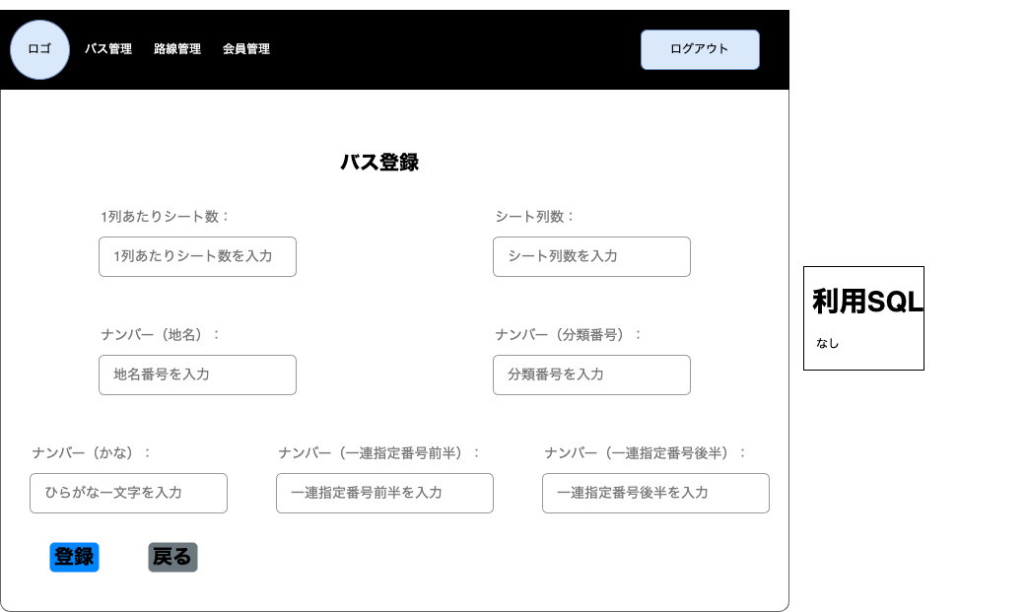
システム名 | サブシステム名 | 画面名 | 作成者 | 作成日時 | 更新者 | 更新日時
高速バス予約システム | 運用管理システム | バス登録 | Nhan | 2022-10-20 | Long | 2022-12-10
画面レイアウト

10 バス登録確認-画面レイアウト
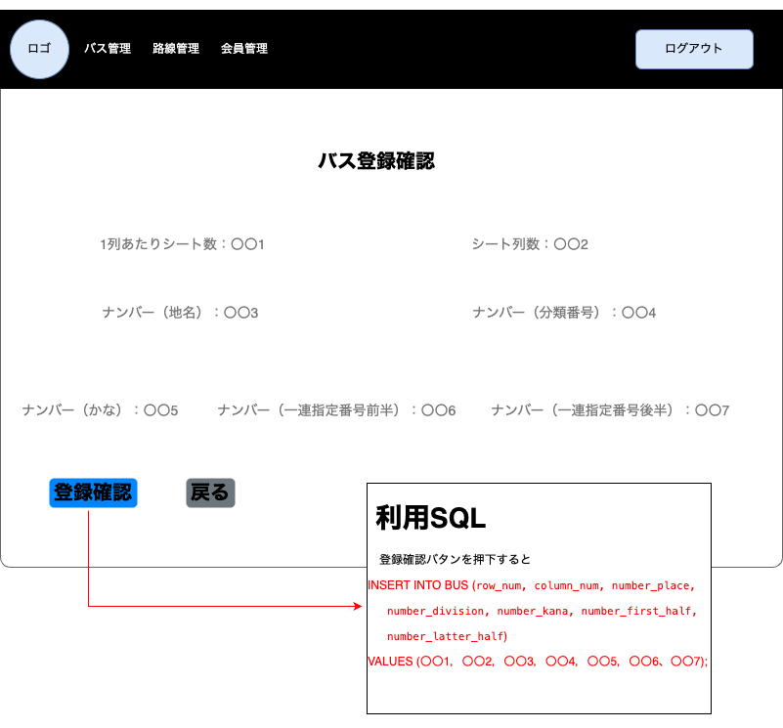
システム名 | サブシステム名 | 画面名 | 作成者 | 作成日時 | 更新者 | 更新日時
高速バス予約システム | 運用管理システム | バス登録確認 | Nhan | 2022-10-20 | Long | 2022-12-10
画面レイアウト

12バス削除確認-画面レイアウト
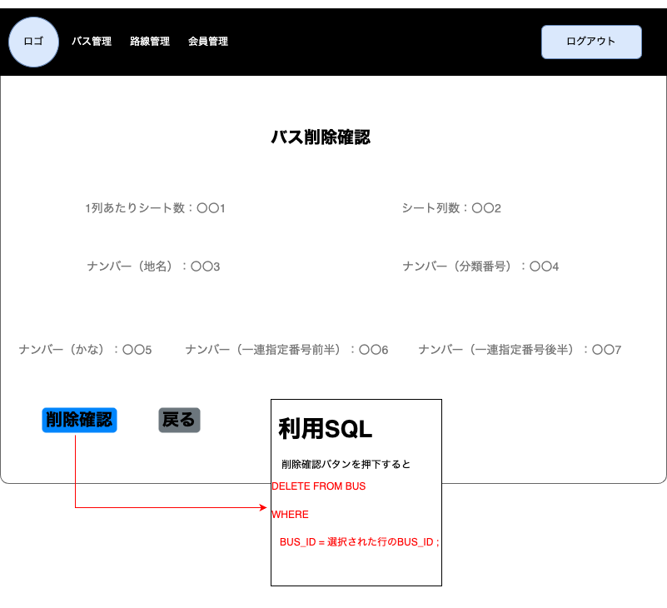
システム名 | サブシステム名 | 画面名 | 作成者 | 作成日時 | 更新者 | 更新日時
高速バス予約システム | 運用管理システム | バス削除確認 | Vu | 2022-10-22 | Long | 2022-12-10
画面レイアウト

14路線一覧-画面レイアウト
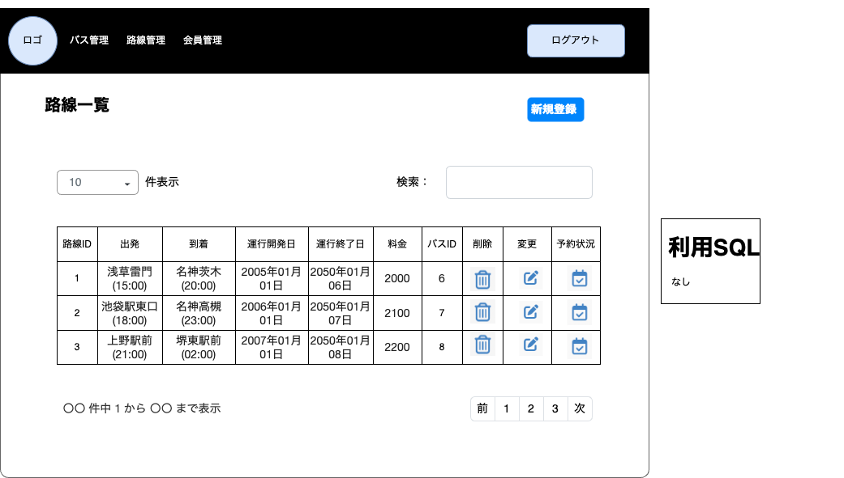
システム名 | サブシステム名 | 画面名 | 作成者 | 作成日時 | 更新者 | 更新日時
高速バス予約システム | 運用管理システム | 路線一覧 | Vu | 2022-10-20 | Long | 2022-12-10
画面レイアウト

16路線登録-画面レイアウト
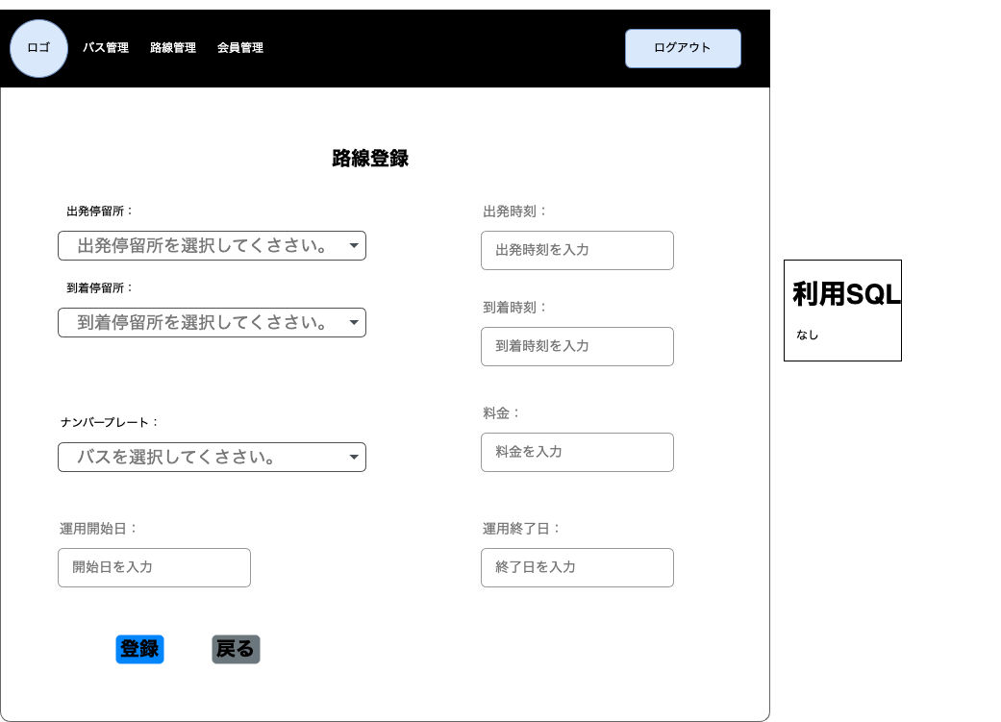
システム名 | サブシステム名 | 画面名 | 作成者 | 作成日時 | 更新者 | 更新日時
高速バス予約システム | 運用管理システム | 路線登録 | Vu | 2022-10-22 | Long | 2022-12-10
画面レイアウト

18路線登録確認-画面レイアウト
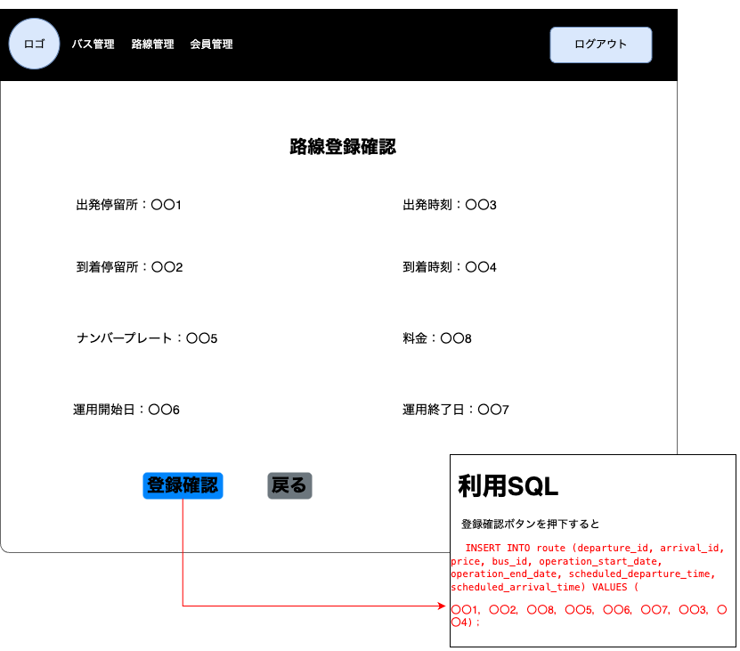
システム名 | サブシステム名 | 画面名 | 作成者 | 作成日時 | 更新者 | 更新日時
高速バス予約システム | 運用管理システム | 路線登録確認 | Vu | 2022-10-22 | Long | 2022-12-10
画面レイアウト

20路線削除確認-画面レイアウト
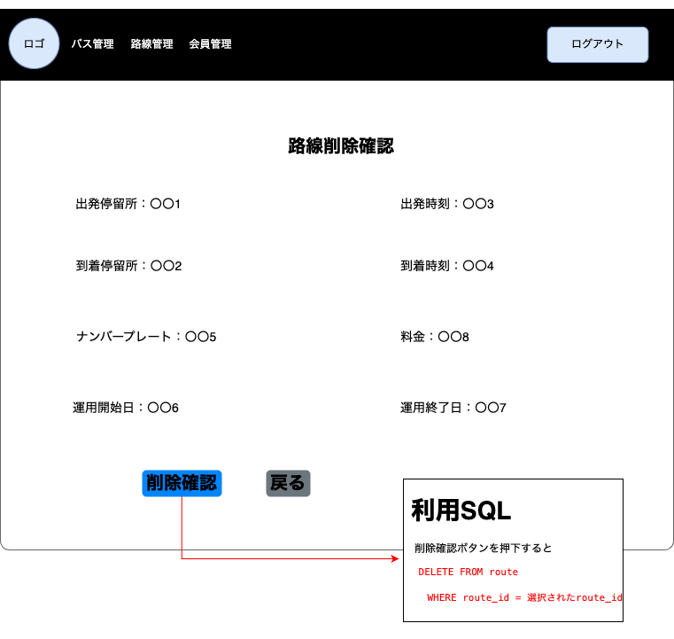
システム名 | サブシステム名 | 画面名 | 作成者 | 作成日時 | 更新者 | 更新日時
高速バス予約システム | 運用管理システム | 路線削除確認 | Vu | 2022-10-22 | Long | 2022-12-10
画面レイアウト

22 路線変更-画面レイアウト

システム名 | サブシステム名 | 画面名 | 作成者 | 作成日時 | 更新者 | 更新日時
高速バス予約システム | 運用管理システム | 路線変更 | Vu | 2022-11-05 15:30:00 | Long | 2022-12-10
画面レイアウト

26 会員一覧-画面レイアウト
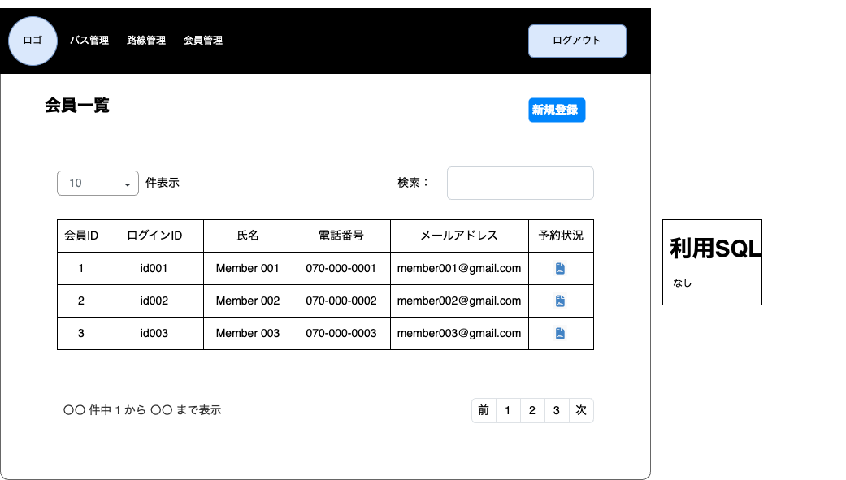
システム名 | サブシステム名 | 画面名 | 作成者 | 作成日時 | 更新日時
高速バス予約システム | 運用管理システム | 会員一覧 | Vu | 2022-11-05 10:45:00 | 2022-12-10
画面レイアウト

28 会員予約状況-画面レイアウト
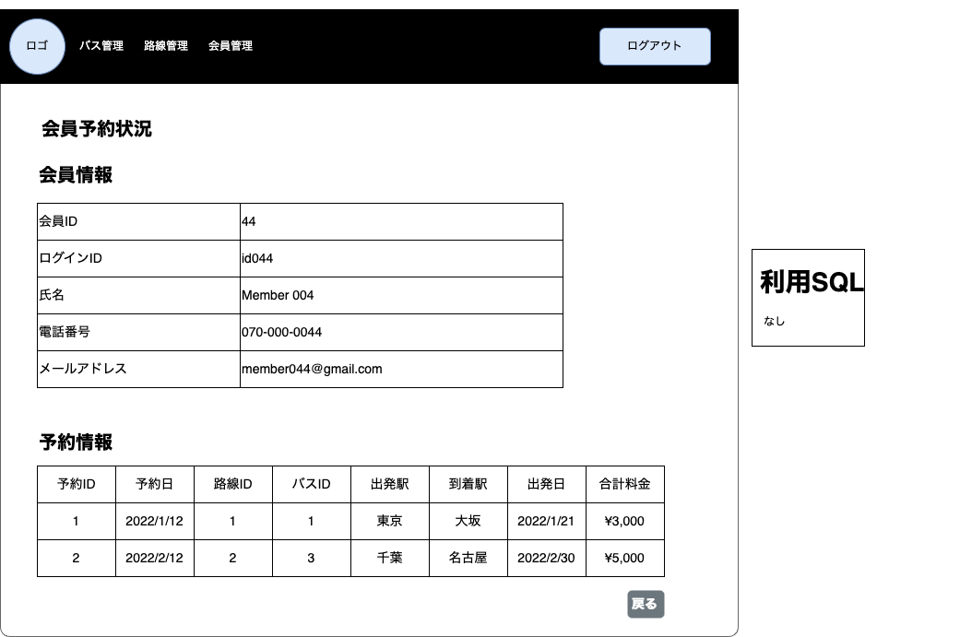
システム名 | サブシステム名 | 画面名 | 作成者 | 作成日時 | 更新者 | 更新日時
高速バス予約システム | 運用管理システム | 会員予約状況 | Vu | 2022-11-22 11:20:00 | Long | 2022-12-10
画面レイアウト

29 日別路線予約状況-画面レイアウト
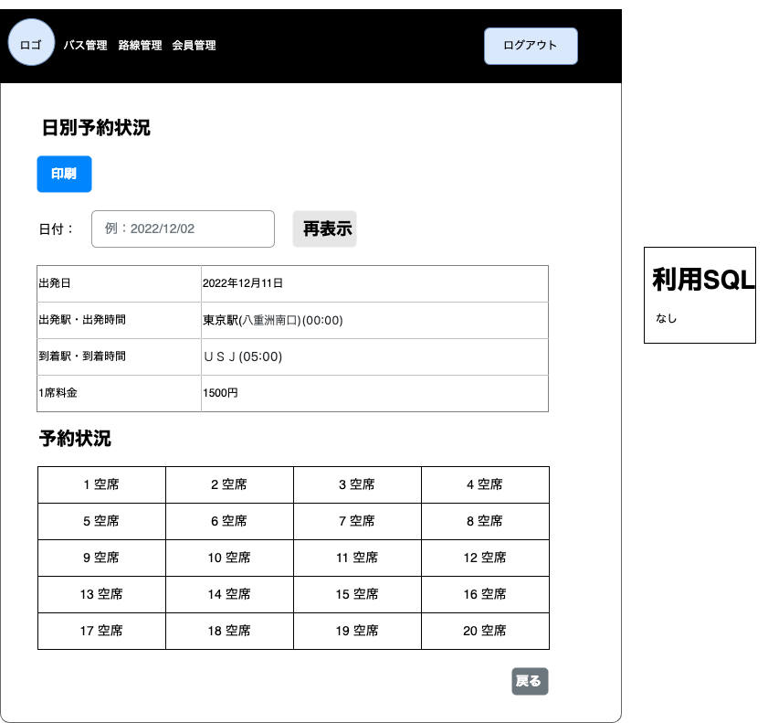
システム名 | サブシステム名 | 画面名 | 作成者 | 作成日時 | 更新者 | 更新日時
高速バス予約システム | 運用管理システム | 日別路線予約状況 | Vu | 2022-11-05 | Long | 2022-12-11

